Checklist
 | COMPONENTE | CRITERIO DE ACEPTACIÓN | VALOR
ARTEFACTOS | COMPONENTE 1 | Todas las pruebas unitarias y funcionales son correctas | 3 | 3 | ARTEFACTOS |  | Valor 0 | Valor 1 | Valor 2 | Valor 3
 |  | El código fuente está documentado y versionado | 3 | 3 | COMPONENTE 1 | 0% | Nunca | A veces | Frecuentemente | Siempre
 |  | Última versión funcional con cambios aplicados | 3 | 3 | COMPONENTE 2 | 0% | 0 | 1 | 2 | 3
 |  | Pruebas realizadas en navegadores y/o dispositivos | 3 | 3 | COMPONENTE 3 | 0%
 |  | Vistas accesibles y usables (según estándares) | 3 | 3 | COMPONENTE 4 | 0%
 |  | Evidencias cargadas en Trello y GitHub | 3 | 3 | TOTAL | 0%
 |  | Diseño validado con el equipo (feedback registrado o en reunión) | 3 | 3
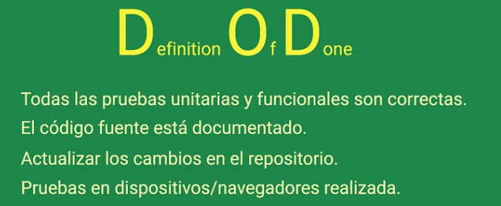
 | COMPONENTE 2 | Todas las pruebas unitarias y funcionales son correctas | 0 | 0
 |  | El código fuente está documentado y versionado | 0 | 0
 |  | Última versión funcional con cambios aplicados | 0 | 0
 |  | Pruebas realizadas en navegadores y/o dispositivos | 0 | 0
 |  | Vistas accesibles y usables (según estándares) | 0 | 0
 |  | Evidencias cargadas en Trello y GitHub | 0 | 0
 |  | Diseño validado con el equipo (feedback registrado o en reunión) | 0 | 0
 | COMPONENTE 3 | Todas las pruebas unitarias y funcionales son correctas | 0 | 0
 |  | El código fuente está documentado y versionado | 0 | 0
 |  | Última versión funcional con cambios aplicados | 0 | 0
 |  | Pruebas realizadas en navegadores y/o dispositivos |  | 0
 |  | Vistas accesibles y usables (según estándares) | 0 | 0
 |  | Evidencias cargadas en Trello y GitHub | 0 | 0
 |  | Diseño validado con el equipo (feedback registrado o en reunión) | 0 | 0
 | COMPONENTE 4 | Todas las pruebas unitarias y funcionales son correctas | 0 | 0
 |  | El código fuente está documentado y versionado | 0 | 0
 |  | Última versión funcional con cambios aplicados | 0 | 0
 |  | Pruebas realizadas en navegadores y/o dispositivos | 0 | 0
 |  | Vistas accesibles y usables (según estándares) | 0 | 0
 |  | Evidencias cargadas en Trello y GitHub | 0 | 0
 |  | Diseño validado con el equipo (feedback registrado o en reunión) | 0 | 0

Resultados
Porcentaje de Scrum
 | 0%

COMPONENTE 1 | 0%
COMPONENTE 2 | 0%
COMPONENTE 3 | 0%
Componentes v/s Artefactos v/s

